关系图
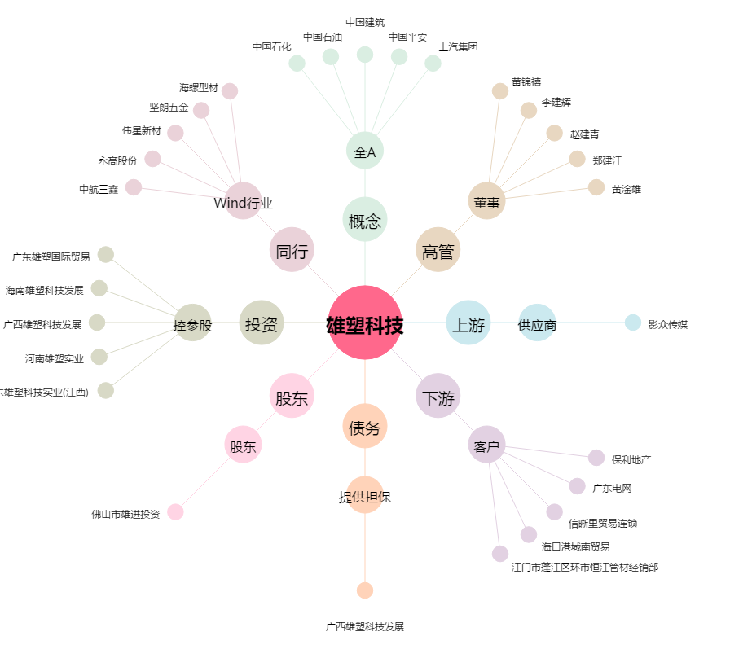
雄塑科技[300599.SZ] - 关系概览图

